Borgskalan
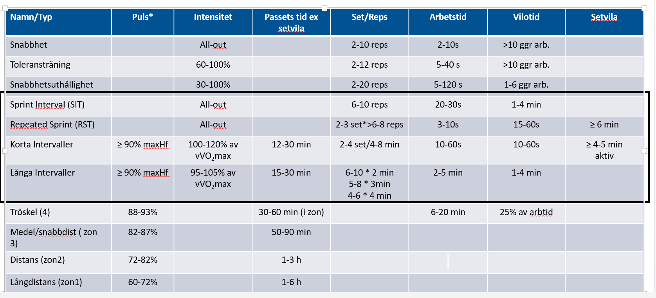
 | Svenska Handbollförbundet Borgskalan 6-20
 | Med intentioner och tankar mot handboll i världsklass
Borgskalan (RPE-skalan, Rating of Perceived Exertion) är en skattningsskala för upplevd fysisk ansträngning.
 | Belastning | % | Upplevelse | Syfte
6 | Ingen belastning alls |  | Vila
7 | Mycket, mycket lätt | < 60% | Bekvämt - kan hålla på länge i detta tempot | Återhämtning Lågintensiv
8
9 | Mycket lätt
10
11 | Lätt | 60-70% | Snacktempo - har det bra, svettas men kan fortfarande föra samtal utan problem! | Distanstempo Aerob tröskelfart
12
13 | Något ansträngande
14 |  |  | Ansträngande - andas kraftigare, svettas mer och kan bara snacka korta meningar! | Medel
15 | Ansträngande | 70-80%
16 |  | 80-90% | Mycket ansträngande - Stark påfrestning, känner dig trött, måste ta i men kan fortsätta! | Högintensiv träning Anaerob tröskelfart
17 | Mycket ansträngande
18
19 | Extremt ansträngande | 90-100% |  | All-out Intervalltempo syreupptagning
20 | Maximalt anstängande |  | Når maximal ansträning…tvungen att sluta!

Intentioner med Borgskalan:
Genom att skatta/bedöma sin ansträning kan man styra sin träning för att nå önskad effekt med träningen. Detta gör Borgskalan till ett verktyg likt pulskort, för att mäta ansträning och belastning. Ett stöd för att få ut full effekt av uthållighetsträningen tillsammans med det förslag på träningsplanering som rekomenderas, först och främst mellan riksläger/regionläger 1 och riksläger/regionläger 2. En träningsplanering som sedan efterhand kan justeras. Mål och intention är att att förbättra uthålligheten för att kunna träna så mycket som krävs för att nå internationellt spel. Av detta anledning så mäter/testar vi coopers test 3000 meter och sedan följer upp detta varje lägersteg.

Konditionsexempel
 |  | Försäsong 1 (Maj, Juni, Juli) |  |  | Isolerad konditionsträning utan eller med boll genom SSG |  |  | Planeringsexemplet är designat utefter en vecka under försäsong med 2-4 handbollspass (> 16 år). Dubbla pass sker Måndag och Fredag där intensitetsgraden blir motsatt mot handbollens intensitet. Exempelvis: Om handbollsträningen är lågintensiv rekommenderas en RÖD eller ORANGE intensitet. |  | Försäsong 2 (Juli, Augusti, September) |  |  | Isolerad konditionsträning utan eller med boll genom SSG
Vecka |  | 3-4 ggr/vecka |  |  |  |  |  |  |  | 2-3 ggr/vecka + match
1 | Måndag | Tisdag | Onsdag | Torsdag | Fredag | Lördag | Söndag |  | 1 | Måndag | Tisdag | Onsdag | Torsdag | Fredag | Lördag | Söndag
 | 1 |  | Distans |  | 1 |  |  |  |  | 3 |  | 5 eller 6 |  | 3
2 |  |  |  |  |  |  |  |  | 2
 | 1 |  | Distans |  | 1 |  |  |  |  | 3 |  | 5 eller 6 |  | 4
3 |  |  |  |  |  |  |  |  | 3
 | 1 |  | Distans |  | 1 |  |  |  |  | 3 |  | 5 eller 6 |  | 4
4 |  |  |  |  |  |  |  |  | 4
 | 5. Distans |  |  | 5. Distans |  |  |  |  |  | 6 |  |  | 6
5 |  |  |  |  |  |  |  |  | 5
 | 2 |  | 5 eller 6 |  | 2 |  |  |  |  | 4 |  |  | 3
6 |  |  |  |  |  |  |  |  | 6
 | 2 |  | 5 eller 6 |  | 2 |  |  | Ur skadeförebyggande perspektiv kan det finnas behov av att förlägga något eller några av konditionspassen på cykel för att spara senor, leder och muskelvävnader men ändå bibehålla hög volym. |  | 4 |  |  | 3
7 |  |  |  |  |  |  |  |  | 7
 | 2 |  | 5 eller 6 |  | 2 |  |  |  |  | 4 |  |  | 3
8 |  |  |  |  |  |  |  |  | 8
 | 5. Distans |  |  | 5. Distans |  |  |  |  |  | 6 |  |  | 6

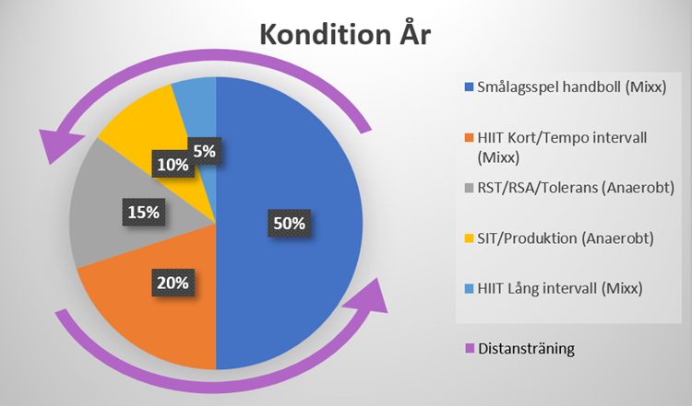

 | Under säsong med match Lördag |  |  | Handboll genom SSG står för den högbelastande träningen
 | 1-2 ggr/vecka
1 | Måndag | Tisdag | Onsdag | Torsdag | Fredag | Lördag | Söndag
 | 4 |  | 6.
2
 | 4 |  | 6.
3
 | 4 |  | 6.
4
 | 4 |  | 6.
5
 | 4 |  | 6.
6
 | 4 |  | 6.
7
 | 4 |  | 6.
8
 | 4 |  | 6.

